멘토매칭
㈜세윤씨앤에스
주소 | 서울시 마포구 성암로 330 (상암동, DMC첨단산업센터 421호)
 | 421호에서 이명수 이사한테 연락
멘토 | 이명수 | 연구소장님 | 010-5009-7062

배정 교육생 (1조)
1 | 정예은 | 1995-07-26 | 010-6766-7590 | 조장
2 | 정연재 | 1997-10-03 | 010-9983-9328
3 | 박태윤 | 1994-10-08 | 010-5602-1008

㈜윕스
주소 | 서울시 마포구 성암로 189 중소기업DMC타워 19층
 | (19층 '윕스' 앞에서 부장님께 연락)
멘토 | 김성훈 | 부장님 | 010-6566-1550

배정 교육생 (2조)
1 | 김영우 | 1994-07-22 | 010-2695-9539 | 조장
2 | 이다련 | 1989-09-22 | 010-3213-9949
3 | 김예슬 | 0000-07-14 | 010-5720-9548

㈜PCN
주소 | 서울특별시 강남구 학동로 146 PCN빌딩
 | (빌딩 로비에서 이사님께 연락)
멘토 | 이우성 | 이사님 | 010-5415-3768

배정 교육생 (3조)
1 | 이용석 | 1996-04-05 | 010-8853-6860 | 조장
2 | 남정윤 | 1994-09-07 | 010-2413-4014
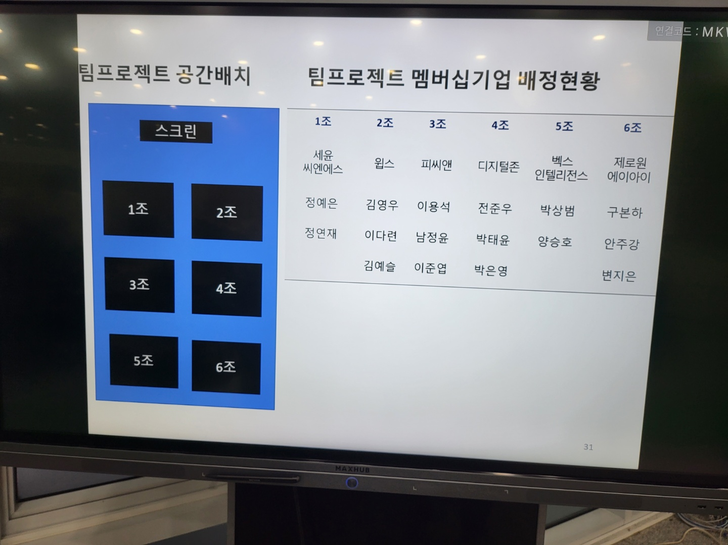
2 | 이준엽 | 1993-08-30 | 010-5567-0793

㈜벡스인텔리전스
주소 | 서울 강서구 마곡중앙8로7길 39 디와이피엔에프 마곡사옥 5층
 | (1층 안내데스크에서 신분증 제출 후 임시출입증 발급, 5층으로 가서 부사장님께 연락)
멘토 | 이승권 | 부사장님 | 010-4630-5267

배정 교육생 (4조)
1 | 박상범 | 1994-07-21 | 010-3580-1083
2 | 양승호 | 1994-04-09 | 010-9972-2974 | 조장

㈜제로원에이아이
주소 | 경기 성남시 수정구 대왕판교로 815 판교제2테크노밸리기업지원허브 8층
 | (8층에서 이채현 연구원님께 연락, 첫날 대표님 일정으로 이채현 연구원님이 내용 전달예정)
멘토 | 송준호 | 대표님 | 010-3678-2585
멘토보조 | 이채현 | 연구원님 | 010-9040-0803

배정 교육생 (5조)
1 | 구본하 | 1997-12-17 | 010-5504-8238
2 | 안주강 | 1992-08-25 | 010-9292-8408
3 | 변지은 | 1999-08-24 | 010-5039-4652 | 조장

